Mooncard
Modèle tableau de trésorerie

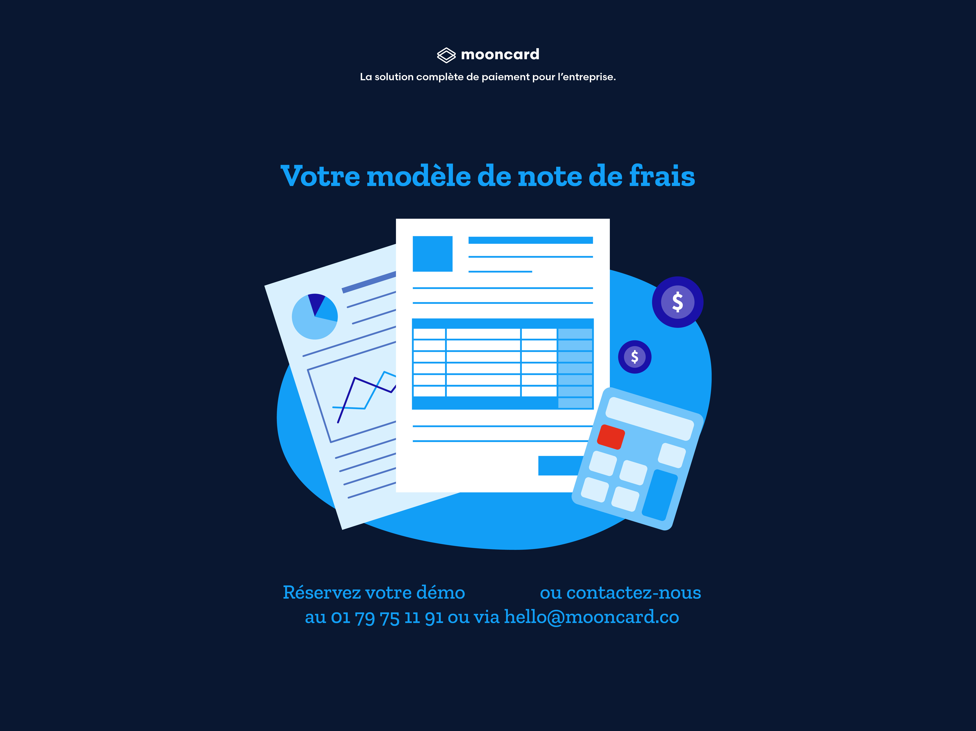

 | Réinventez la gestion de vos dépenses
Mooncard la plateforme qui redonne le contrôle aux équipes finance et libère l'efficacité des collaborateurs !

Découvrir la solution

